Mapa_Planilha
1-Contexto e Objetivo da Planilha
Esta planilha foi desenvolvida como parte integrante da 2ª Revisão Tarifária Periódica dos serviços de saneamento básico do Estado do Paraná. Seu conteúdo refere-se ao cálculo do capital de giro para o ciclo tarifário dos anos de 2021 e 2024. A metodologia adotada é descrita na Nota Técnica 003/2020. O resultados dos cálculos da planilha encontram-se nas abas "R- CG".

2-Tipos de Abas
Insumos/Base de dados - Abas com o nome iniciando com I-

Auxílio/Cálculos Intermediários - Insumos que receberam algum tratamento, ou cálculos necessários para se atingir o resultado final - Abas com nome iniciando com A-

Resultados - Abas com nome iniciando com R-

3-Conteúdo das Abas
Aba | Descrição
I-Receitas Operacionais 2017 | Informações contábeis da SANEPAR Demonstrações Contabeis 2017
I-Receitas Operacionais 2018 | Informações contábeis da SANEPAR - Demonstrações contabeis 2019
I-Receitas Operacionais 2019 | Informações contábeis da SANEPAR - Demonstrações contabeis 2019
I-Receitas Operacionais 2020 | Informações contábeis da SANEPAR - Demonstrações contabeis 2020
A-Calc. Cap Giro | Cálculo que compila as informações de Ativo e Passivo Circulante Operacional
R_CG | Compilação dos resultados final do Capital de Giro

4-Fluxo de informação entre Abas da Planilha

Insumos |  | Auxílio/Cálculos Intermediários | Resultados
I-Receitas Operacionais 2017

I-Receitas Operacionais 2018
A-Cálculo do Capital de Giro
R-CG

I-Receitas Operacionais 2019

I-Receitas Operacionais 2020

I-Receitas Operacionais 2017
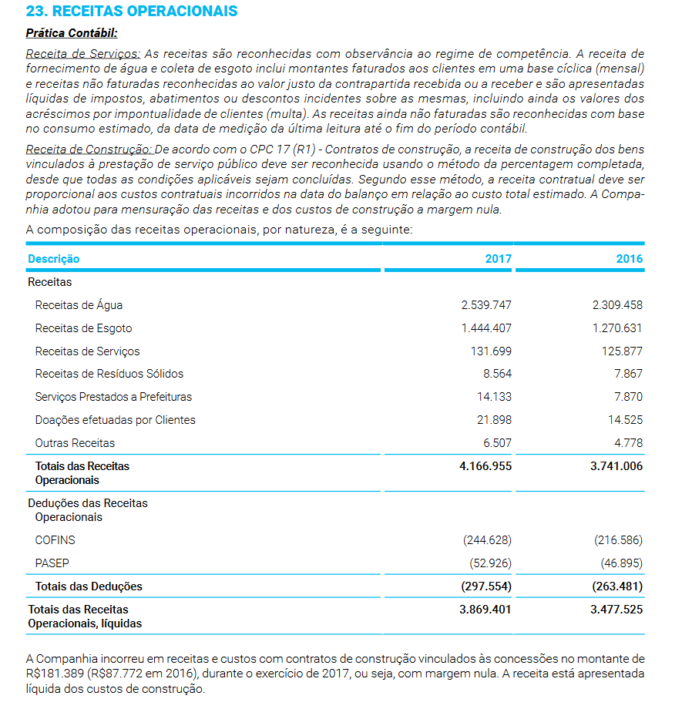

Fonte: Relatorio de Administração e Sustentabilidade (2017) - Sanepar, Nota Explicativa nº 23, pag. 127
https://mz-filemanager.s3.amazonaws.com/5c749c91-d3a7-4903-b609-7ead65f1d1e8/relatorios-anuais/e6b05f2e59c0c365438c52494be6973957b178d23b79395439e11df92ba05db3/relatorio_de_administracao_e_de_sustentabilidade_2017.pdf

I-Receitas Operacionais 2018
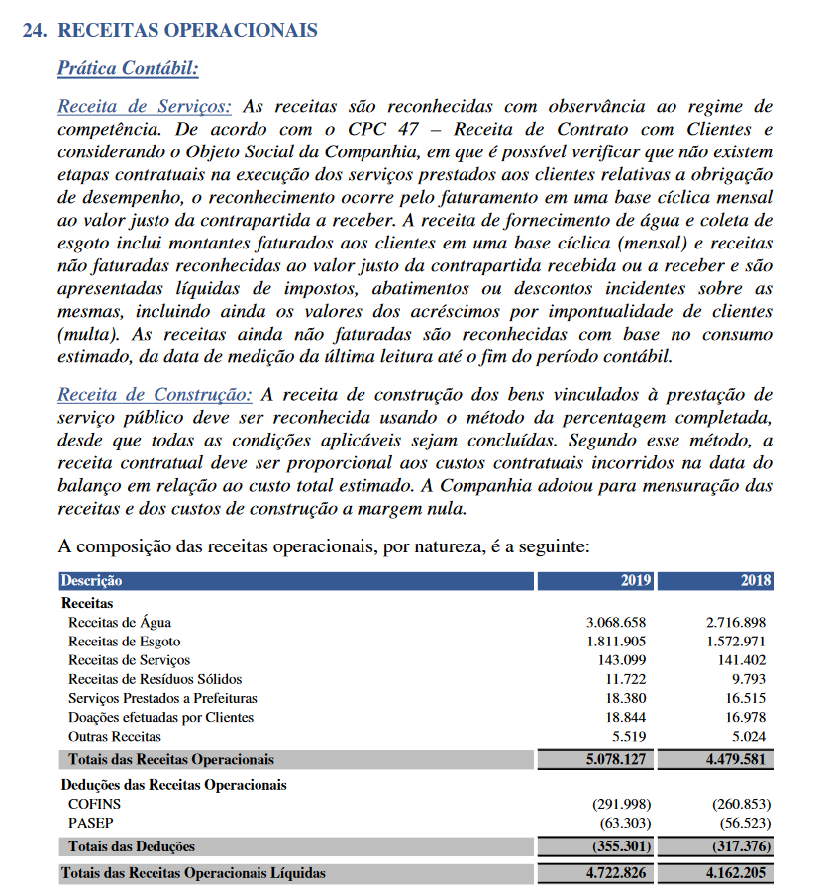

Fonte: Relatorio de Administração (2019) - Sanepar, Nota Explicativa nº 24, pag. 138
https://mz-filemanager.s3.amazonaws.com/5c749c91-d3a7-4903-b609-7ead65f1d1e8/relatorios-anuais/6fc4e487493f1bd0353cdc03e803efb796c2aea2092b4e877aa91cc4eca076f4/relatorio_de_administracao_2019.pdf

I-Receitas Operacionais 2020
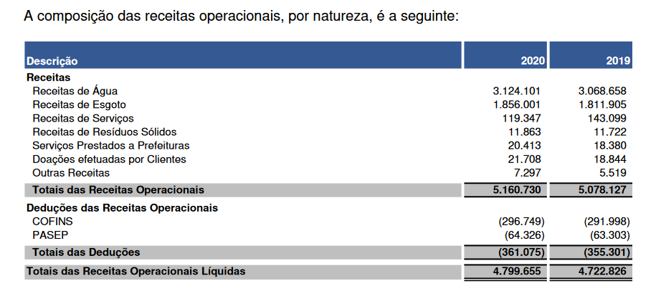
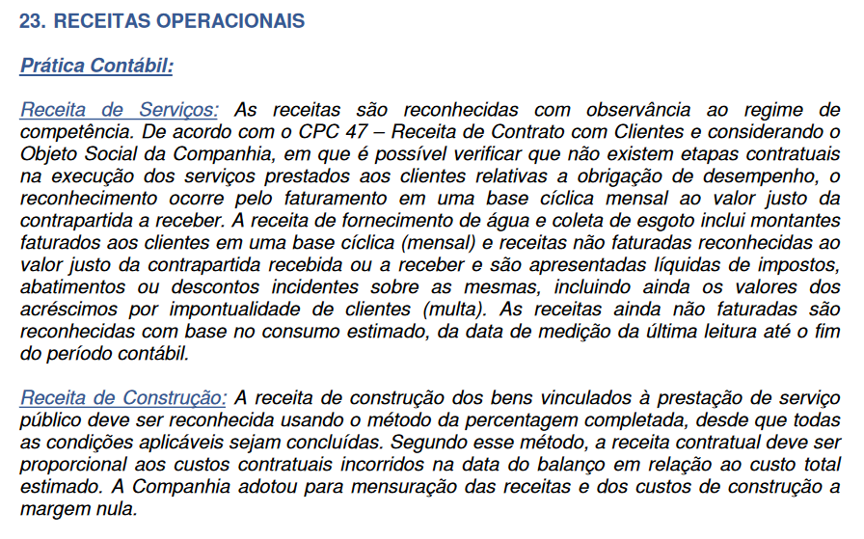
I

